상품제안서
[MOCO] 프리미엄 웰컴키트 D | 상품코드: S45205

 |  |  |  |  |  |  | 02-713-8555 | www.synergygift.co.kr
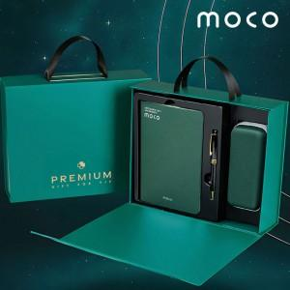 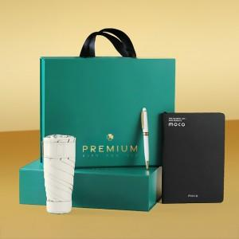 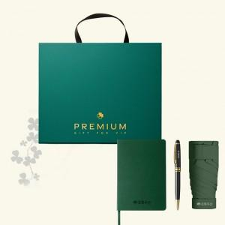

【상세/제작정보】 | <span style="font-size: 14pt;">*50개 이상 제품 3종 금형비&amp;인쇄비 포함(컬러풀:불박인쇄, 볼펜&amp;텀블러:레이저인쇄)</span><br><br>

【인쇄/포장옵션】 | 노트+볼펜+텀블러 / 포장불가능

【공급단가】 | 수량 | 50~ | 100~ | 500~ | 1,000~ | 2,000~
*VAT별도 | 단가 | 19,960원 | 19,180원 | 18,250원 | 17,780원 | 17,470원

【상품 URL】 | https://www.synergygift.co.kr:443/src/goods_detail.php?gdno=45205

